Sheet1
 |  |  |  |  | main.py

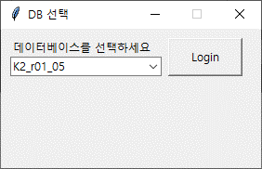

 |  |  |  |  | login.py

 |  |  |  | load_config.py | _get_sequence.py | get_login_info.py | print_login_info.py

 |  |  |  | i) AOP_config.cfg | o) get_login_info 실행 | i) 선택한 DB | o) print(login info)
 |  |  |  | o) server, ID, PW, database | o) TopMenu 실행 | o) print_login_info() 실행
 |  |  |  |  |  | o) server, ID, PW, database

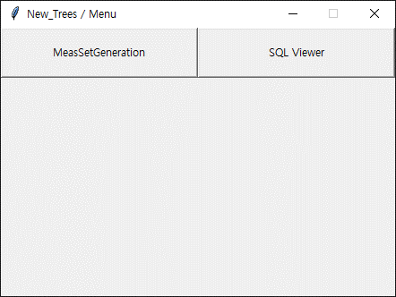
 |  |  |  |  | top_menu.py

 |  | meas_generation.py

data_inout.py | param_select.py |  | param_gen.py

1) loadfile | 1) select
2) dataout | -> 입력되는 부분 param_gen으로 이동

